位置図（防災）
（参考図面）社会資本整備総合計画
 |  |  |  |  | 平成30年3月2日
計画の名称 |  | 北九州市における都市公園の整備による防災機能の向上（防災・安全）
計画の期間 |  | 平成27年度 ～ 平成31年度 （5年間） | 交付対象 | 北九州市
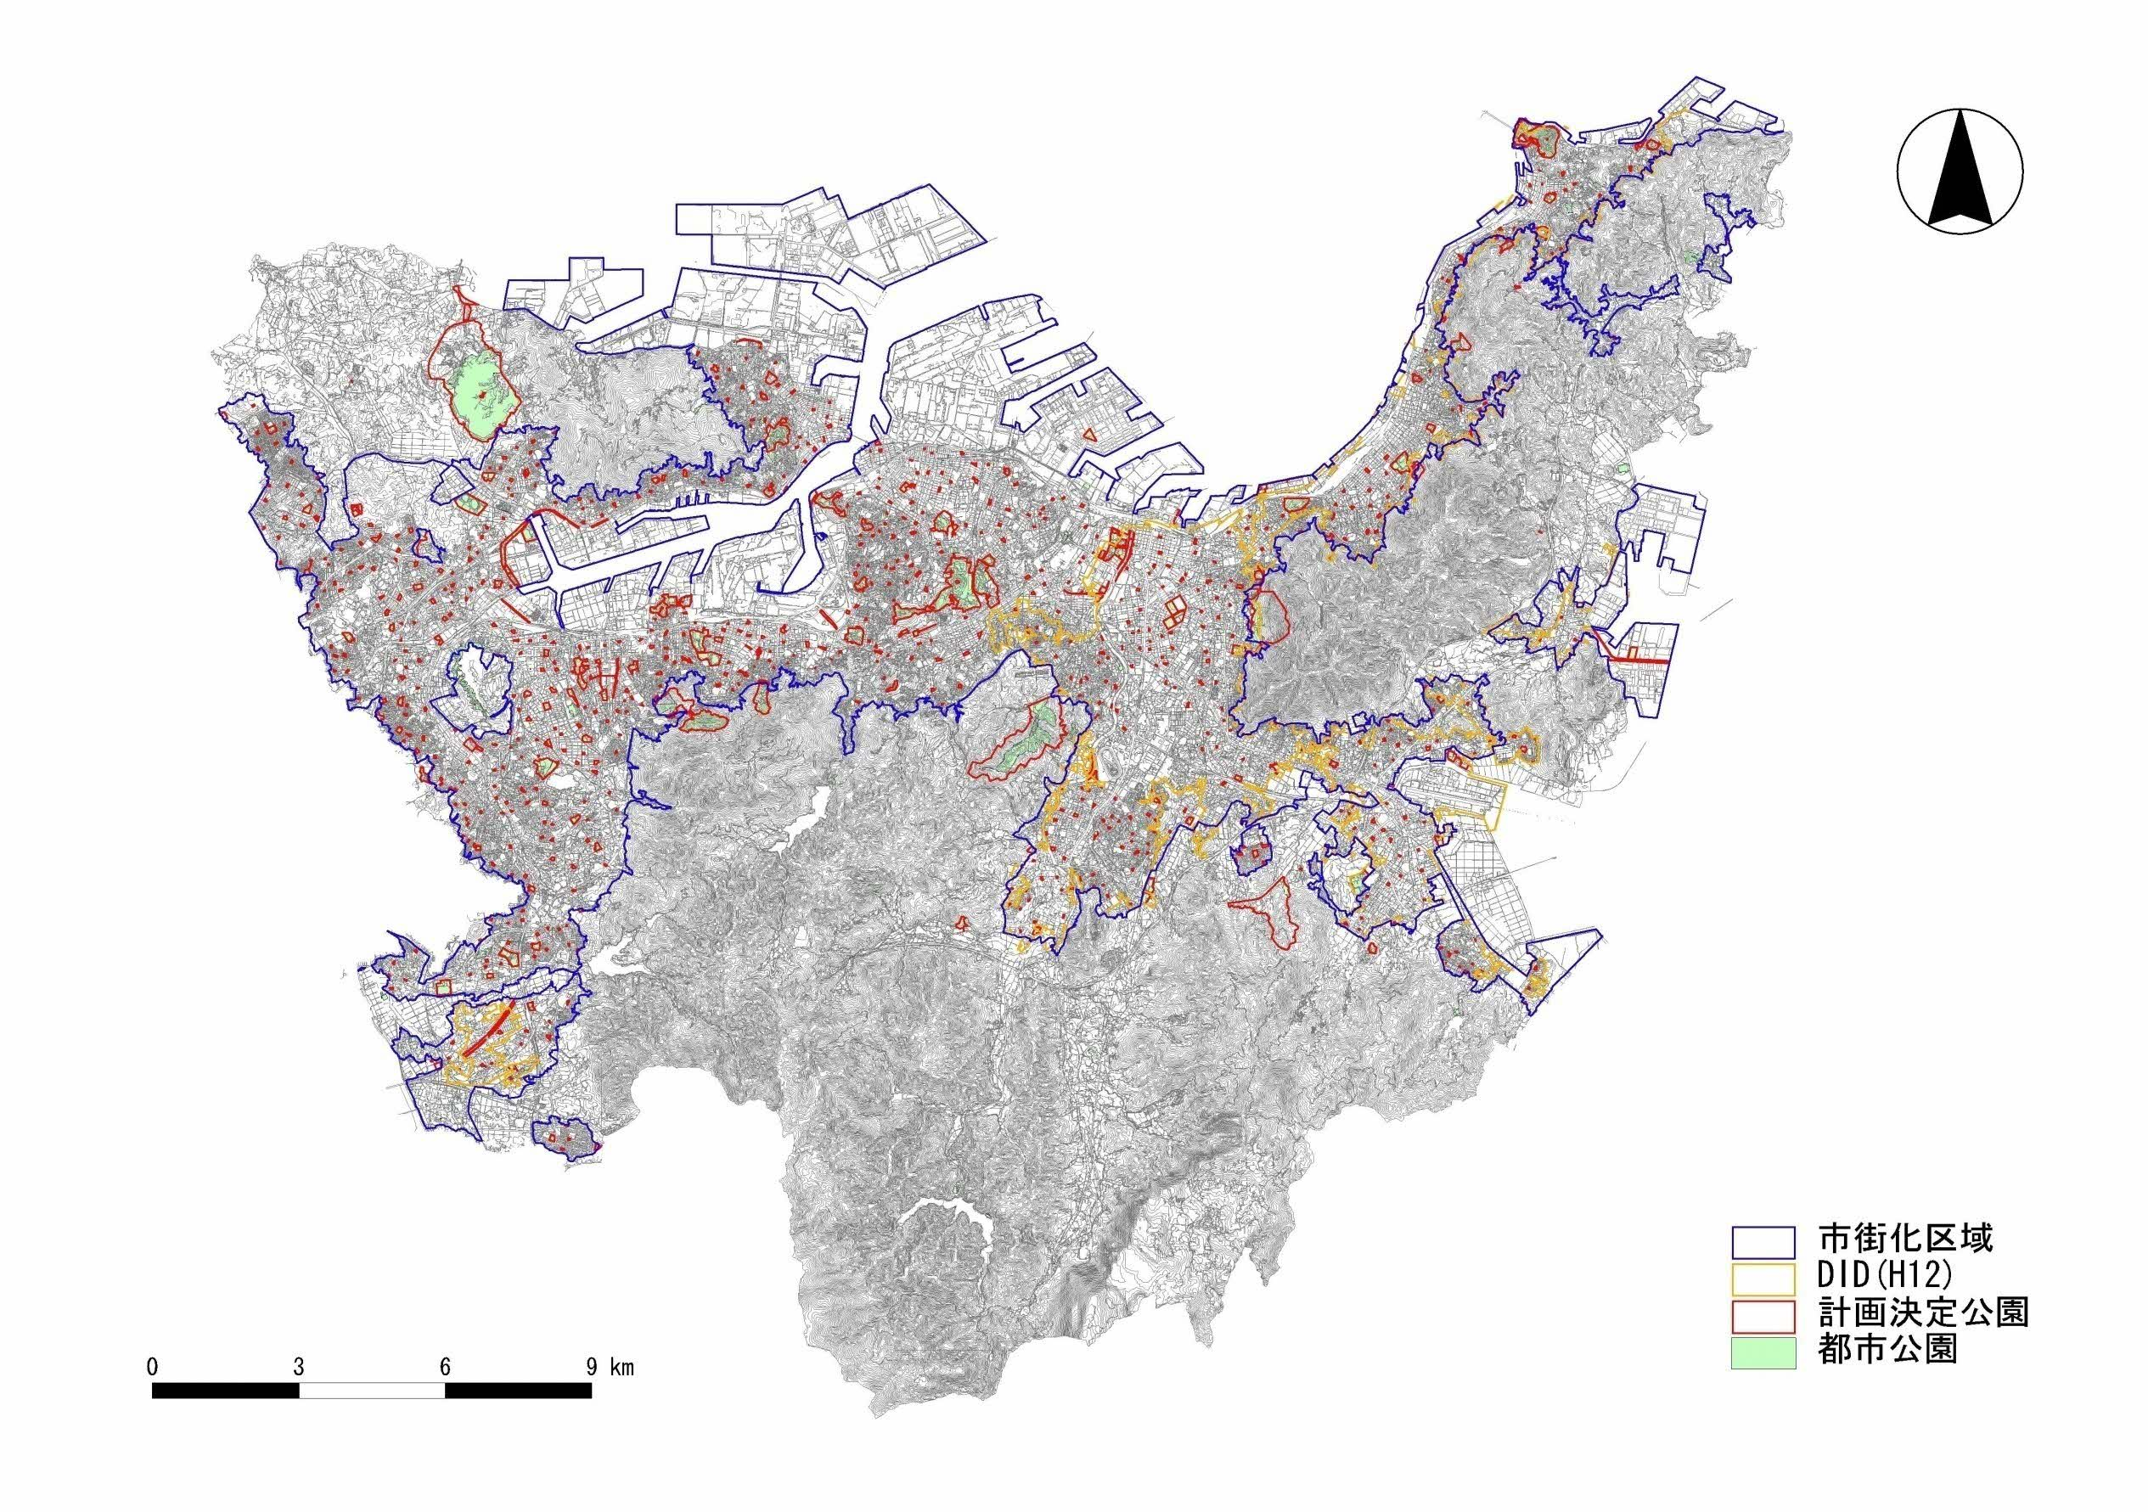

 | 北九州市地域防災計画において、都市公園は避難地として位置付けられている。通常、都市公園のオープンスペースは市民の憩いの場等として活用しているものであるが、災害時においては市民の緊急的な一時避難地、復旧活動の拠点としての機能を有している。よって、当該計画においては、通常時だけでなく災害時も想定した多目的に利用できる広場の整備を行うものである。 また、市民の安全・安心な公園利用に資するため、健全度判定Dに判定された公園施設や耐用年数が9割を超過した老朽化が著しい公園施設について、今後も公園利用者が安全・安心に利用できるよう重点的に長寿命化を推進する。
A-1
高塔山公園（総合）
A-3
都島展望公園（地区）

A-4
曽根豊岡緑地（都市緑地）

A-2
長野緑地（広域）

